Arkusz1
UWAGA: BEZPŁATNE SZKOLENIA DLA MIESZKAŃCÓW DOLNEGO ŚLĄSKA W WIEKU 25 +

Organizator |  | Gmina Wisznia Mała, ul. Wrocławska 9, 55-114 Wisznia Mała |  |  |  |  | Data: 29.06.2020 r
Tytuł Projektu |  | "E-AKTYWNI W GMINIE WISZNIA MAŁA"
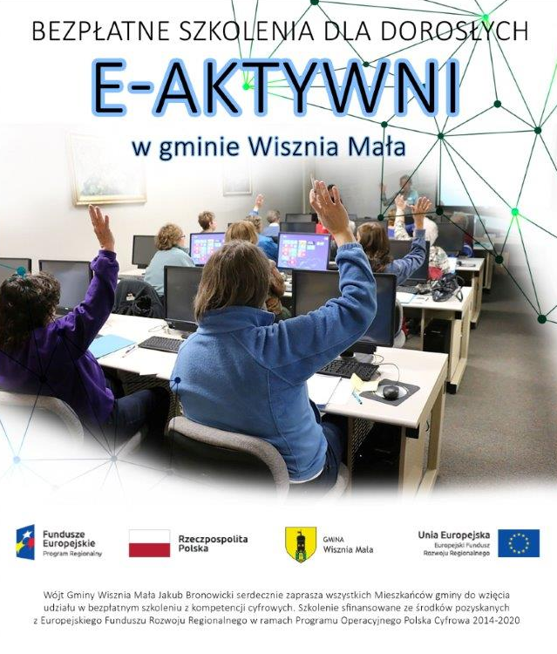 Opis projektu |  |  Wójt Gminy Wisznia Mała Jakub Bronowicki serdecznie zaprasza mieszkańców Dolnego Śląska w wieku 25 + do udziału w bezpłatnych szkoleniach z wykorzystania internetu do celów prywatnych i zawodowych, organizowanych w ramach projektu „E-aktywni w gminie Wisznia Mała”. Tematyka szkoleń będzie obejmowała siedem bloków tematycznych: - Działam w sieciach społecznościowych; - Kultura w sieci; - Moje finanse i transakcje w sieci; - Mój biznes w sieci; - Rodzic w internecie; - Rolnik w sieci; - Tworzę stronę internetową. |  |  |  |  | Formularz zgłoszeniowy jest na stronie internetowej Gminy Wisznia Mała. Informacje dotyczące szkoleń można uzyskać w pokoju nr 6 lub pod nr tel. 71 308 48 39 osoba do kontaktu: Paulina Kal
L.P. | Gmina | Miejscowość | Termin | Godzina | Miejsce szkolenia(adres) | Tematyka | Ilość dostępnych miejsc
1 | Wisznia Mała | Wisznia Mała | 22.06.2020 i 23.06.2020 | 9:00 - 15:00 | Ośrodek Kultury, Sportu i Rekreacji Szkolna 1, 55-114 Wisznia Mała | Tworzę stronę internetową | 0
2 | Wisznia Mała | Wisznia Mała | 24.06.2020 i 30.06.2020 | 9:00 - 15:00 | Ośrodek Kultury, Sportu i Rekreacji Szkolna 1, 55-114 Wisznia Mała | Moje finanse i transakcje w sieci; | 0
3 | Wisznia Mała | Wisznia Mała | 01.07.2020, 02.07.2020, 03.07.2020 | 16:00 - 20.00 | Ośrodek Kultury, Sportu i Rekreacji Szkolna 1, 55-114 Wisznia Mała | Moje finanse i transakcje w sieci; | 4
4 | Wisznia Mała | Wisznia Mała | 06.07.2020 i 07.07.2020 | 9:00 - 15:00 | Ośrodek Kultury, Sportu i Rekreacji Szkolna 1, 55-114 Wisznia Mała | Rolnik w sieci | 5
5 | Wisznia Mała | Wisznia Mała | 08.07.2020 i 14.07.2020 | 9:00 - 15:00 | Ośrodek Kultury, Sportu i Rekreacji Szkolna 1, 55-114 Wisznia Mała | Tworzę stronę internetową | 9
6 | Wisznia Mała | Wisznia Mała | 15.07.2020, 16.07.2020, 17.07.2020 | 16:00 - 20.00 | Ośrodek Kultury, Sportu i Rekreacji Szkolna 1, 55-114 Wisznia Mała | Do ustalenia | 12
7 | Wisznia Mała | Wisznia Mała | 20.07.2020 i 21.07.2020 | 9:00 - 15:00 | Ośrodek Kultury, Sportu i Rekreacji Szkolna 1, 55-114 Wisznia Mała | Do ustalenia | 12
8 | Wisznia Mała | Wisznia Mała | 22.07.2020, 23.07.2020, 24.07.2020 | 16:00 - 20.00 | Ośrodek Kultury, Sportu i Rekreacji Szkolna 1, 55-114 Wisznia Mała | Do ustalenia | 12
9 | Wisznia Mała | Wisznia Mała | 27.07.2020 i 28.07.2020 | 9:00 - 15:00 | Ośrodek Kultury, Sportu i Rekreacji Szkolna 1, 55-114 Wisznia Mała | Do ustalenia | 12

